Arkusz1
 |  | Żwirki dla kotów My Friend - Zamówienie wyslij do info@genus.com.pl
 | EAN | Rodzaj żwirku zapach/waga/objętość | waga netto (kg) / pojemność | Cena hurtowa brutto | Cena hurtowa netto | Zamawiam | Wartość pozycji
 | 5903957709086 | My Friend Tofu Green Tea 2,5 kg ( 6 litrów) | 2,5kg / 6L | 31.92 | 25.95 |  | 0
 | 5904441253016 | My Friend Tofu Coffee 7,5 kg ( 18 litrów) | 7,5 / 18L | 79.92 | 64.98 |  | 0
 | 5904441253030 | My Friend Tofu Lavender 7,5 kg ( 18 litrów) | 7,5 / 18L | 79.92 | 64.98 |  | 0
 | 5904441253047 | My Friend Tofu Green Tea 7,5 kg ( 18 litrów) | 7,5 / 18L | 79.92 | 64.98 |  | 0
 | 5904441253337 | My Friend żwirek Silica Natural 3,8 L Bezpyłowy | 3,8 L | 13.42 | 10.91 |  | 0
 | 5904441253344 | My Friend żwirek Silica Lavender 3,8L Bezpyłowy | 3,8 L | 13.42 | 10.91 |  | 0
 | 5904441253351 | My Friend żwirek Microsilica Natural 3,8 L | 3,8L | 14.17 | 11.52 |  | 0

 |  |  |  | Wartrośc zam. Netto |  |  | 0
 |  |  |  | Wartość zamówienia brutto |  |  | 0
 | Twoje dane do faktury
 | Adres e-mail
Poznaj zalety żwirków My Friend :

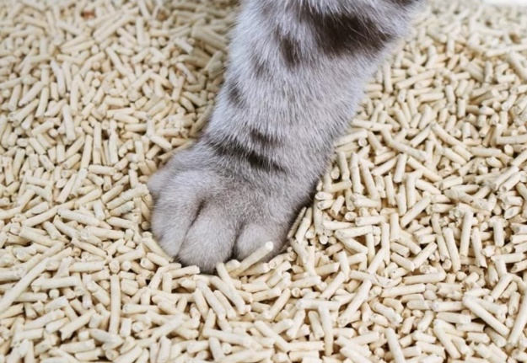 |  | 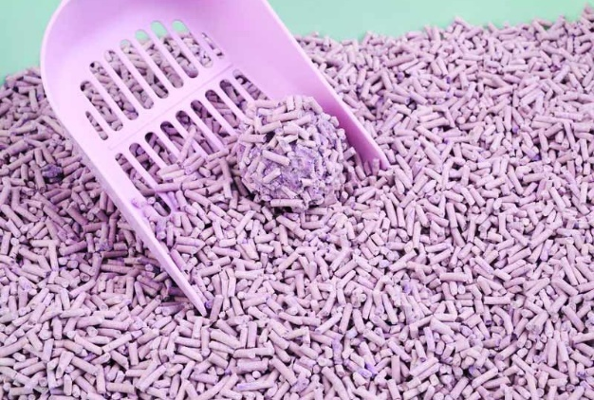 | 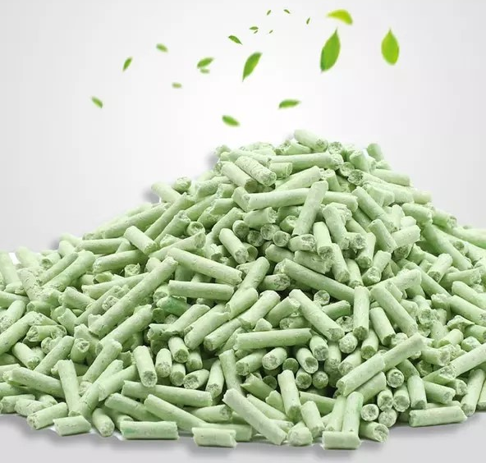

https://youtu.be/M9aaZoqgqTg |  |  | Zamówienia i kontakt:
https://youtu.be/-sImRPsVF1c |  |  | info@genus.com.pl
https://youtu.be/fTCBbmUEnDE |  |  | tel. (+4822) 498 00 75
https://youtu.be/4MEROIUBZHU
https://youtu.be/9sWxUT2YX4s

